关系图
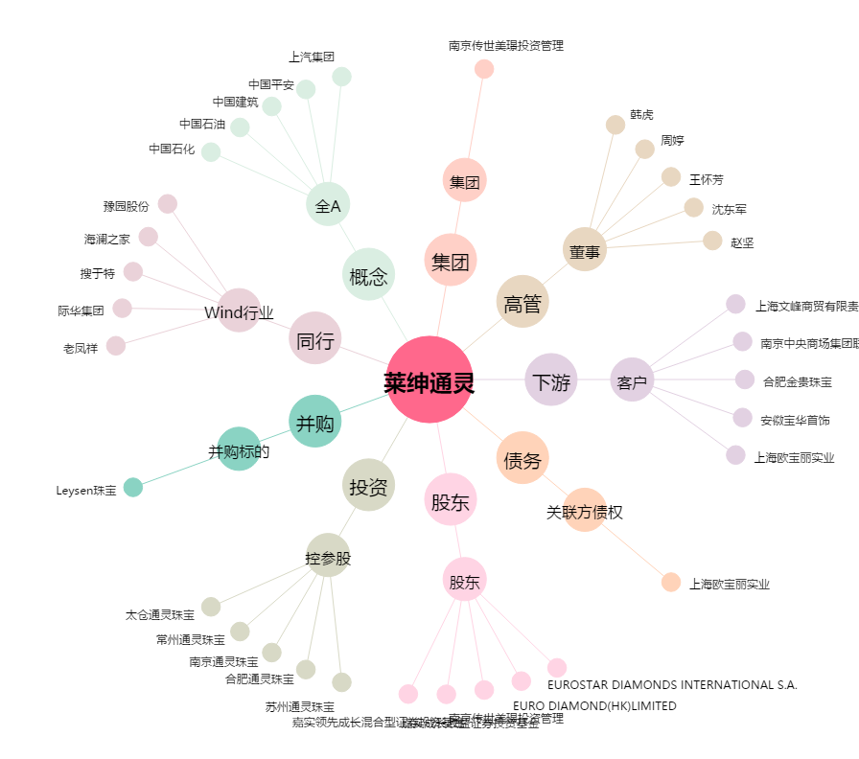
莱绅通灵[603900.SH] - 关系概览图

